比较法
估价对象
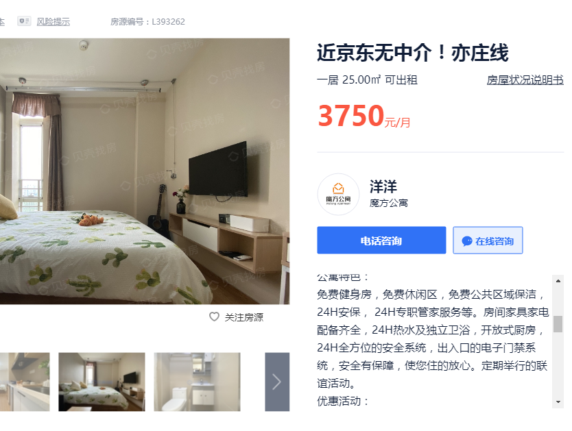
项目 |  | 估价对象 |  | 可比实例1 |  | 可比实例2 |  | 可比实例3
小区名称 |  | 亦嘉交响悦 |  | 泊寓 |  | 魔方公寓 |  | 蜂客公寓
平均租金（元/平方米·月） |  | 待估 |  | 3600.00 |  | 3750.00 |  | 3650.00
交易时间 |  | 2023-01-10 | 100 | 于价值时点过去12个月 | 100 | 于价值时点过去12个月 | 100 | 于价值时点过去12个月 | 100
交易情况 |  | 正常 | 100 | 正常 | 100 | 正常 | 100 | 正常 | 100
项目类型 |  | 公寓 | 100 | 公寓 | 100 | 公寓 | 100 | 公寓 | 100
区域状况 | 居住区成熟度 | 估价对象周边2公里内住宅小区较少，居住小区规模较小，入住率一般，综合评价居住区成熟度一般。 | 100 | 可比实例1周边有通泰国际公馆、亦城景园、世纪金光等居住小区，居住小区规模较大，入住率较高，综合评价居住区成熟度较好。 | 101 | 可比实例2周边有金地格林、上海沙龙等居住小区，居住小区规模较大，入住率较高，综合评价居住区成熟度较好。 | 101 | 可比实例3周边有亦园、泰河园小区、中芯花园等居住小区，居住小区规模较大，入住率较高，综合评价居住区成熟度较好。 | 101
 | 交通条件 | 估价对象所属项目北侧距离城市快速路——南六环路约1.5公里，周边2公里内有公交车站（太和桥站等），停靠线路有兴50公交线路，距地铁亦庄t1号线（融兴街站）约800米，综合评价交通便捷度较好。 | 100 | 估价对象所属项目西侧距离城市高速路——京沪高速约700米，周边2公里内有公交车站（天骥智谷东门、科创十一街西站、康宁科技东门等），停靠线路有T12路、专182路、公交线路，距地铁亦庄线（经海路站）约700米，综合评价交通便捷度好。 | 101 | 估价对象所属项目北侧距离城市快速路——南五环路约3公里，周边2公里内有公交车站（地盛西路、地盛北街、天宝西路南口等），停靠线路有兴59路、599路、转181路等公交线路，距地铁亦庄线（荣京东街站）约1500米，综合评价交通便捷度较好。 | 101 | 估价对象所属项目，周边2公里内有公交车站（泰河园五里、中芯花园、鹿圈东等），停靠线路有兴16路、行38路、行47路、行59路、453路、492路、665路等公交线路，距地铁亦庄t1号线（鹿圈东站）约200米，综合评价交通便捷度较好。 | 101
 | 商业繁华度 | 估价对象周边有少量便利店等商业设施，商业设施齐备度较差,综合商业繁华度较差 | 100 | 可比实例1周边有世纪华联、经海万家等，商业设施齐备度一般 | 101 | 可比实例2周边有美廉美超市、华联超市等，商业设施齐备度一般 | 101 | 可比实例3周边有物美超市、京客隆等，商业设施齐备度一般 | 101
 | 自然环境 | 估价对象周边有新凤河等自然景观，绿化面积较大，自然与人较好。 | 100 | 可比实例1周边有凉水河、通明湖公园等自然景观，绿化面积较大，自然与人较好。 | 100 | 可比实例2周边有博大公园、亦庄新城滨河公园等自然景观，绿化面积较大，自然与人较好。 | 100 | 可比实例3周边有亦庄新城滨河公园、凉水河等自然景观，绿化面积较大，自然与人较好。 | 100
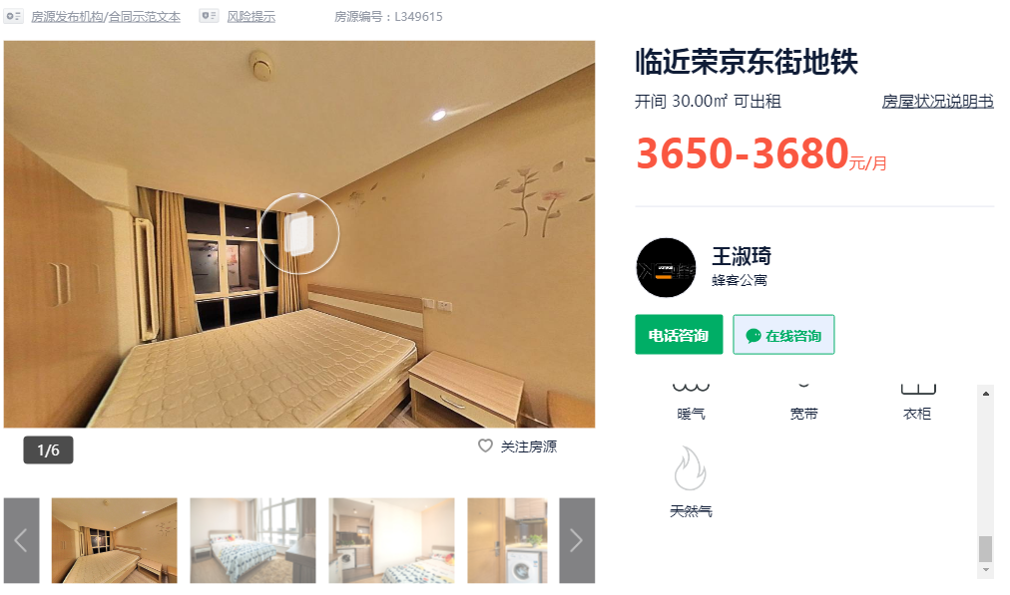
 | 公共配套 | 估价对象所在区域周边3公里范围内有部分底商等商业场所；马驹桥金桥小学、北京市通州区第一实验中学、马驹桥中学等教育设施；通州区第二医院保健科、通州区第二医院等医疗设施；公共配套设施状况一般。 | 100 | 可比实例1所在区域周边2公里范围内有世纪华联超市、经海万家等商业场所；北京市建华实验亦庄学校、北京市通州区红星小学等教育设施；北京陆道培医院等医疗设施；北京银行、中国工商银行等配套设施，公共配套设施状况较好。 | 101 | 可比实例2所在区域周边2公里范围内有美廉美超市、华联超市等商业场所；人大附中北京经济技术开发区学校等教育设施；亦庄镇社区卫生服务中心、北京同仁医院等医疗设施；中国农业银行、中国工商银行等配套设施，公共配套设施状况较好。 | 101 | 可比实例3所在区域周边2公里范围内有物美超市、京客隆等商业场所；中芯学校、耀华国际教育学校、北京二中经开区学校等教育设施；北京同仁医院、北京爱育华妇儿医院等医疗设施；中国农业银行、中国工商银行等配套设施，公共配套设施状况较好。 | 101 |  |  |  |  |  |  | 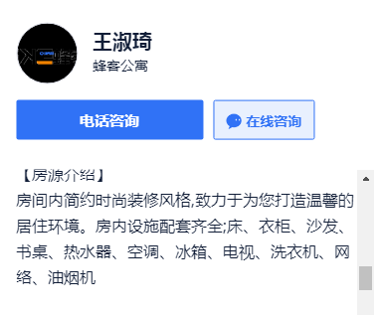
实物状况 | 物业服务 | 有专业物业公司，物业服务保障好 | 100 | 有专业物业公司，物业服务保障好 | 100 | 有专业物业公司，物业服务保障好 | 100 | 有专业物业公司，物业服务保障好 | 100 | 项目名称 | 户型 | 楼层 | 装修 | 朝向 | 建筑面积（㎡） | 建成年代
 | 配套设施 | 配备医疗站 | 100 | 配备活动站、医疗站、活动室、篮球场、健身房等 | 101 | 配备活动站、医疗站、活动室、篮球场、健身房等 | 101 | 配备活动站、医疗站、活动室、篮球场、健身房等 | 101 | 魔方公寓 | 二居室 | 中楼层 | 普通装修 | 南 | 50-100 | 2011
 | 居住管理 | 配备专业管理人员，数量充足，居住管理好 | 100 | 配备专业管理人员，数量充足，居住管理好 | 100 | 配备专业管理人员，数量充足，居住管理好 | 100 | 配备专业管理人员，数量充足，居住管理好 | 100 | 蜂客公寓 | 二居室 | 中楼层 | 普通装修 | 东西 | 50-100 | 2009
 | 户型 | 主力户型为一居室，住宅套型好 | 100 | 主力户型为一居室，住宅套型好 | 100 | 主力户型为一居室，住宅套型好 | 100 | 主力户型为一居室，住宅套型好 | 100
 | 朝向、采光、通风 | 朝向好，能保证较长时间的采光，通风较好，综合分析朝向、采光、通风状况较好（南） | 100 | 朝向好，能保证较长时间的采光，通风较好，综合分析朝向、采光、通风状况好（南） | 100 | 朝向好，能保证较长时间的采光，通风较好，综合分析朝向、采光、通风状况较好（南） | 100 | 朝向好，能保证较长时间的采光，通风较好，综合分析朝向、采光、通风状况一般（南） | 100
 | 装修 | 该小区装修为精装修 | 100 | 精装修 | 100 | 精装修 | 100 | 精装修 | 100 |  |  | 3529.4117647 | 3676.4705882 | 3578.4313725
 | 面积 | 28 | 100 | 30 | 100 | 25 | 100 | 30 | 100 |  |  | 0.98039215686 | 0.98039215686 | 0.98039215686
 | 设备 | 配备全新家具、家电；功能正常，质量有保证，一般（无厨房） | 100 | 配备家具、家电；程度较新；功能正常，质量有保证，较好（有电磁炉、油烟机） | 102 | 配备家具、家电；程度较新；功能正常，质量有保证，较好（有电磁炉、油烟机） | 102 | 配备家具、家电；程度较新；功能正常，质量有保证，较好（有电磁炉、油烟机） | 102
 | 成新度 | 100% | 100 | 100% | 100 | 100% | 100 | 100% | 100
成交单价（元/平米） |  | _____ |  | 3600 |  | 3750 |  | 3650
比较价值（元/平米） |  | _____ |  | 3358 |  | 3498 |  | 3405
 | 租金 | 3420
 | 租赁税费 | 81.43
 | 物业费 | 2.3 |  | 0.9328 |  | 0.9328 |  | 0.9328 |  | 1.0416666667
 | 供暖费 | 2.5 |  | 3358.08 |  | 3498 |  | 3404.72 |  | 1.0416666667
 | 合计租金 | 3506.23
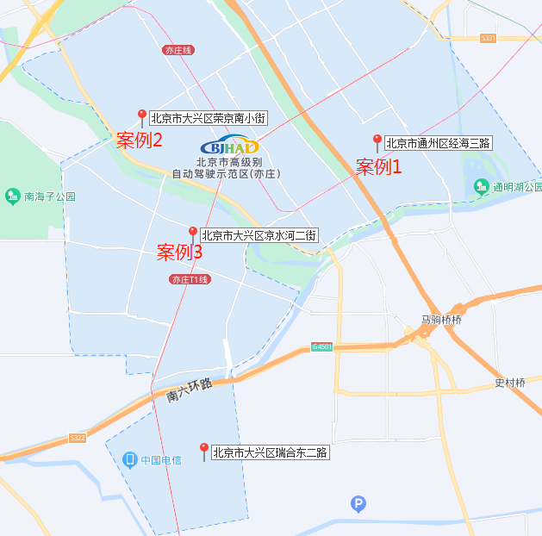
 |  | 3506 |  |  |  |  |  |  |  |  |  | 2916.6666667

 |  | 2022 |  | 2011 |  | 2011 |  | 2009
 |  | 1 |  | 0.82 |  | 0.82 | 96 | 0.78

 |  |  | 0-20 | 20-50 | 50-70 | 70+
 |  |  | 100 | 98 | 96 | 94
 |  |  |  |  |  |  |  |  |  |  |  |  |  | 0.625
 |  |  |  | 面积 |  | 设施设备
 |  | 2-5号楼 |  | 28 | 1 | 卫生间干湿分离、有洗衣机 | 1 | 3420 |  |  |  |  | 94.285714286 | 157.14285714
 |  | 1号楼 |  | 18 | 1.02 | 无洗衣机、卫生间较小 | 0.98 | 3419 |  |  |  |  | 80.235294118 | 133.7254902

